Matriz de Riesgo
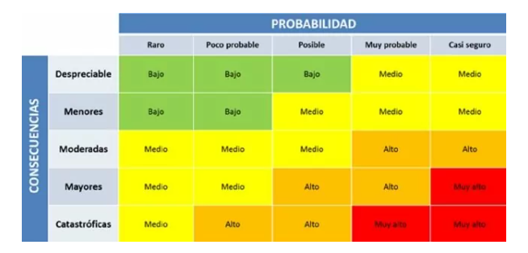
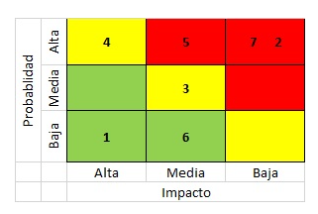
Consecutivo | Descripción Riesgo | Tipo de Riesgo | Release | Probabilidad de ocurrencia | Impacto | Riesgo | Acción | Plan de Acción | Fecha Compromiso
1 | Requerimientos incompletos o ambiguos | Proyecto | 1 | 3 | 5 | 15 | Mitigar | Se debe validar que los requerimientos sean completos y no ambiguos con el cliente. Para esto se deben realizar reuniones periódicas con el cliente y obtener su confirmación. | Durante el Sprint
2 | Alta demanda de usuarios que intenten hacer compras de tiquetes simultáneamente | Producto | 1 | 4 | 5 | 20 | Mitigar | Realizar pruebas rigurosas de rendimiento antes del lanzamiento para garantizar que pueda manejar el tráfico de usuarios | Durante release 2
3 | La plataforma LATAM Airlines puede no ser compatible con todos los navegadores y/o dispositivos | Producto | 1 | 4 | 4 | 16 | Mitigar | La plataforma debe ser compatible con una amplia variedad de navegadores web y dispositivos y probarse en diferentes dispositivos y navegadores antes del lanzamiento. | Release 1
4 | Interfaz de compra de tiquetes poco intuitiva o difícil de usar para los usuarios | Producto | 1 | 3 | 2 | 6 | Asumir | implementación de un diseño de interfaz de usuario intuitivo para cada modulodel flujo de compra. | Durante release 2
5 | El proyecto puede exceder el presupuesto disponible | Proyecto | 1 | 2 | 5 | 10 | Mitigar | Realizar un análisis cuidadoso y realista del presupuesto necesario para el proyecto antes de comenzar. | Release 1
6 | El proyecto puede no contar con el equipo adecuado | Proyecto | 1 | 3 | 4 | 12 | Mitigar | Evaluar al equipo antes del inicio de proyecto e implementar capacitaciones de ser necesario. | Release 1
7 | Retrasos o malentendidos a causa de la mala comunicación entre el equipo de trabajo, los interesados y los usuarios finales | Proyecto | 1 | 2 | 4 | 8 | Mitigar | Definir bien los cronogramas antes de dar inicio al proyecto. | Release 1
8 | Fugas de información en el proceso de pruebas. | Proyecto | 1 | 2 | 5 | 10 | Mitigar | Definir bien y socializar la confidencialidad de la informacion manejada en el proyecto. | Release 1
9 | Cambio de normatividad aplicable al proyecto | Proyecto | 1 | 3 | 4 | 12 | Contigencia | Realizar estudios recurrentes de la normatividad vigente. Redefinir o ajustar el proyecto de acuerdo a la normatividad. | Durante todo el proyecto
10 | Mala configuracion del ambiente de pruebas | Proyecto | 1 | 3 | 3 | 9 | Mitigar | Realizar pruebas de carga y rendimiento en el sitio web para identificar cuellos de botella, tiempos de carga y rendimiento general del sitio. | Durante todo el proyecto
11 | Dificultades para navegar por el sitio web debido a una estructura de navegación confusa o poco clara. | Producto | 1 | 2 | 3 | 6 | Mitigar | Realizar pruebas de usabilidad y experiencia de usuario para asegurarse de que la estructura de navegación sea clara y fácil de seguir. | Durante todo el proyecto
12 | Problemas de integración con sistemas externos, como sistemas de pago o de envío, lo que puede afectar negativamente la experiencia del usuario y disminuir las ventas. | Producto | 1 | 3 | 4 | 12 | Mitigar | Realizar pruebas de integración para asegurarse de que los sistemas externos se integren sin problemas con el sitio web. | Durante todo el proyecto
13 | Modificacion continua de requerimientos que puedan afectar el avance que se tenia | Proyecto | 1 | 4 | 5 | 20 | Mitigar | Establecer un proceso de gestión de cambios para que cualquier cambio en los requisitos se documente, se evalúe y se apruebe antes de implementarlo. | Durante todo el proyecto
14 | Desconocimiento de la logica de negocio | Proyecto | 1 | 3 | 3 | 9 | Asumir | Establecer un proceso de revisión de código para asegurarse de que el código sea legible y comprensible. Proporcionar documentación y capacitación adecuadas para el equipo de pruebas y desarrollo sobre la lógica de negocio del sitio web. | Release 1
15 | Falta de documentacion en codigo fuente | Producto | 1 | 4 | 5 | 20 | Mitigar | Establecer un proceso de documentación de código para asegurarse de que todo el código esté documentado adecuadamente. Realizar revisiones de código para asegurarse de que la documentación sea precisa y completa. | Release 1
16 | Modificacion del cronograma de actividades continuamente. | Proyecto | 1 | 3 | 3 | 9 | Mitigar | Establecer un proceso de gestión de proyectos para asegurarse de que cualquier cambio en el cronograma de actividades se documente y se apruebe antes de implementarlo. Realizar pruebas de progreso para asegurarse de que el proyecto se esté realizando según lo planificado. | Durante todo el proyecto
17 | Alcance de las pruebas no definido completamente. | Proyecto | 1 | 4 | 3 | 12 | Mitigar | Realizar pruebas de cobertura para asegurarse de que todas las áreas del sitio web estén cubiertas por las pruebas. | Release 1
18 | No se priorizan los casos de prueba relevantes o criticos. | Producto | 1 | 3 | 4 | 12 |  | Realizar pruebas de impacto para asegurarse de que los casos de prueba más críticos se prueben a fondo. | Release 1
19 | Retrasos en la adquisición o configuración de herramientas y recursos necesarios para el proyecto | Proyecto | 1 | 3 | 4 | 12 | Mitigar | Identificar y obtener con suficiente antelación todos los recursos necesarios para el proyecto, establecer plazos realistas y contar con un plan de contingencia en caso de retrasos. | Release 1
20 | Incumplimiento de plazos de entrega y falta de claridad en las expectativas del cliente, lo que puede generar insatisfacción y afectar la reputación de la empresa. | Proyecto | 1 | 4 | 5 | 20 | Mitigar | Definir claramente los plazos y entregables del proyecto, comunicar de manera efectiva cualquier cambio en los plazos, establecer un proceso de seguimiento de las expectativas del cliente y mantener una comunicación abierta y regular con el cliente. | Durante todo el proyecto
21 | Problemas en la gestión de riesgos y en la identificación temprana de problemas en el proyecto | Proyecto | 1 | 3 | 4 | 12 | Mitigar | Establecer un proceso formal de gestión de riesgos, identificar y evaluar regularmente los riesgos del proyecto, establecer planes de contingencia y monitorear continuamente los riesgos | Release 1
22 | No contar con suficiente presupuesto para el proyecto | Proyecto | 1 | 3 | 5 | 15 | Mitigar | Se debe establecer un plan de financiamiento adecuado y monitorear continuamente los gastos para evitar sobrecostos y retrasos. | Release 1
23 | Cambios frecuentes en la composición del equipo de proyecto pueden afectar la continuidad y calidad del trabajo | Proyecto | 1 | 2 | 3 | 6 | Contigencia | Establecer un plan de contingencia para afrontar la salida de miembros del equipo y realizar una gestión adecuada de recursos humanos. | Release 1

